St. Galler mit Vorteig
Gewicht |  | Rohmaterial | Gewicht |  | Rohmaterial | Bild von schweizerbrot.ch
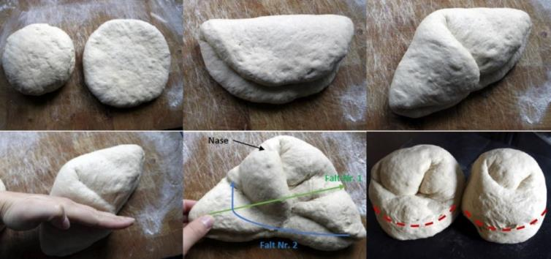
 |  | Vorteig |  |  | Ruchbrotteig

150 | gr. | Wasser (Zimmertemperatur) | 325 | gr. | Vorteig
180 | gr. | Ruchmehl
1 | gr. | Salz | 150 | gr. | Wasser (Zimmertemperatur)
1 | gr. | Hefe | 210 | gr. | Ruchmehl
 |  |  | 12 | gr. | Hefe
325 | gr. | Rezeptgewicht mit 2% Gärverlust | 8 | gr. | Salz
 |  |  | 4 | gr. | Malz oder Zucker
Herstellung: | Ø | Alle Rohmaterialien schonend zu einem Teig kneten.
 |  |  | 709 | gr. | Rezeptgewicht
Stockgare: |  | Teigruhe Variante 1 | 567 | gr. | Ausbackgewicht ca.
 | Ø | Vorteig zugedeckt 4 Stunden bei Zimmertemperatur
 |  | reifen lassen | Herstellung: | Ø | Alle Rohmaterialien schonend zu einem Teig kneten | Schneiden: | Ø | Unterhalb der Nase einschneiden

 |  | Teigruhe Variante 2 | Stockgare: | Ø | Ruchbrotteig zugedeckt 60 Minuten bei Zimmertemperatur | Backen: | Ø | Teiglinge in den Ofen einschiessen und leicht dämpfen
 | Ø | Vorteig zugedeckt 60 bis 90 Minuten bei |  |  | ruhen lassen |  | Ø | 220° C. (Ober- und Unterhitze)
 |  | Zimmertemperatur ruhen lassen |  |  |  |  | Ø | 35 - 40 min.
 | Ø | Danach für 12 bis max. 24 Stunden im Kühlschrank | Aufziehen: | Ø | Nach 20 und 40 Minuten Teig zusammenschlagen (2x) |  |  | für eine gleichmässige Bräunung nach 20 Minuten Blech drehen.
 |  | bei 5°C reifen lassen |  |  |  |  |  | je nach Bräunung Temperatur nach 20 min. auf 200° C. stellen
 |  |  | Aufarbeiten: | Ø | 2 gleichgrosse Teigstücke abwiegen
 | Ø | 90 Minuten vor dem Weiterverarbeiten aus dem Kühlschrank |  |  | Beide Teigstücke rund wirken | Web: | Ø | https://olis-backegge.ch/kopfrezepte/st.gallerbrot.html
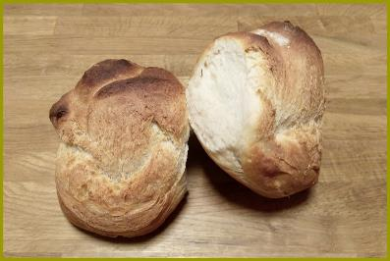
 |  | nehmen
 |  |  | Stückgare: | Ø | 30 Minuten zugedeckt bei Zimmertemperatur
 |  |  |  |  | gehen lassen

 |  |  | Teig Formen: | Ø | Beide Teigstücke flachdrücken und gem. Grafik formen

